2022_04_data
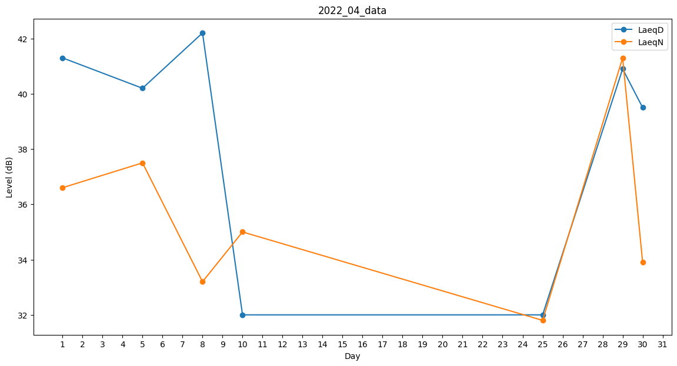
Day | LaeqD | LaeqN
1 | 41.3 | 36.6
2 | 36.2 | 0
3 | 33.2 | 0
4 | 37.9 | 0
5 | 40.2 | 37.5
6 | 40.3 | 0
7 | 30.9 | 0
8 | 42.2 | 33.2
9 | 35 | 0
10 | 32 | 35
11 | 0 | 36.7
12 | 0 | 0
13 | 0 | 0
14 | 0 | 0
15 | 0 | 0
16 | 0 | 0
17 | 0 | 0
18 | 32 | 0
19 | 0 | 33.2
20 | 0 | 0
21 | 0 | 0
22 | 0 | 36.6
23 | 0 | 0
24 | 0 | 0
25 | 32 | 31.8
26 | 32 | 0
27 | 0 | 0
28 | 35 | 0
29 | 40.9 | 41.3
30 | 39.5 | 33.9

